상품제안서
김수자_아이스론 프리미엄 시원한 냉감패드 K/Q/S/SS (블루) | 상품코드: F27250

 |  |  |  |  |  |  | 02-412-0044 | www.easy1.co.kr
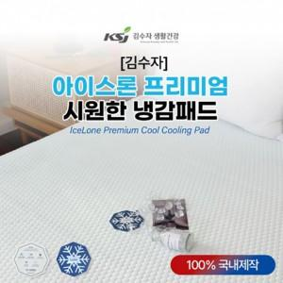

【상세/제작정보】

【인쇄/포장옵션】 | / 포장불가능

【공급단가】 | 수량 | 10~ | 50~ | 100~ | 300~ | 500~
*VAT별도 | S/SS | 43,560원 | 42,830원 | 41,740원 | 41,010원 | 39,930원
 | Q | 55,440원 | 54,510원 | 53,130원 | 52,200원 | 50,820원
 | K | 66,000원 | 64,900원 | 63,250원 | 62,150원 | 60,500원

【상품 URL】 | https://dev.easy1.co.kr:443/src/goods_detail.php?gdno=27250

